Back2Back
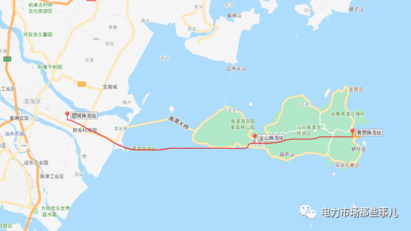
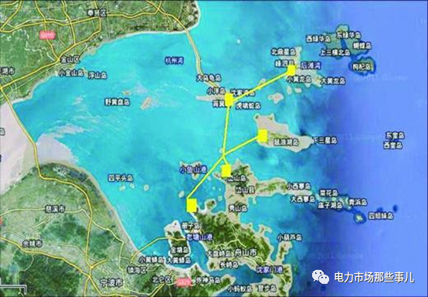
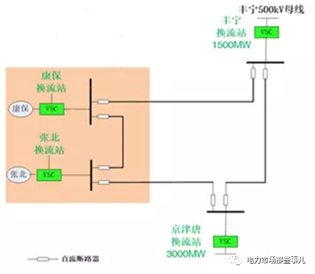
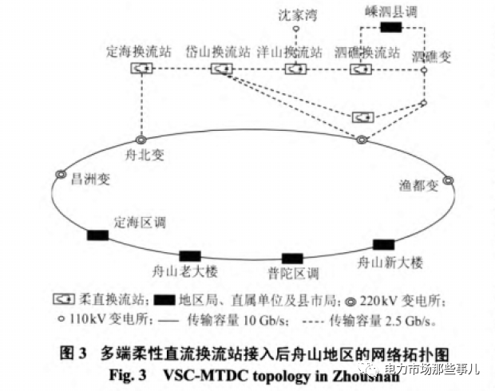
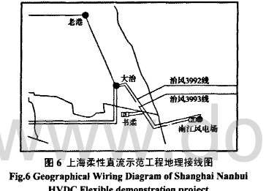
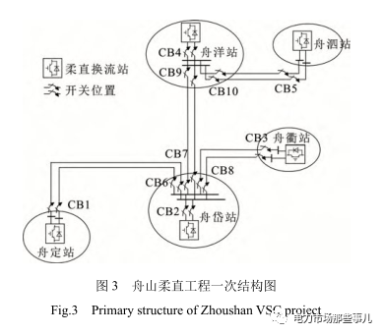
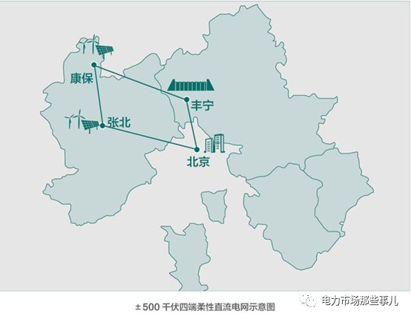
线路名称 | 电压（KV） | 容量（MW） |  |  |  |  |  | 投运 | 技术类型 | 上海柔性直流示范工程地理接线图 | 舟山五端直流 | 张北四端直流
上海南汇示范工程 | ±30 | 20 | 上海南汇风电场 | 上海书柔换流站 | 上海大冶州变电站 |  |  | 2011.07 | 柔性直流
广东南澳三端直流 | ±160 | 200 | 南澳岛青澳换流站 | 南澳岛金牛换流站 | 汕头塑城换流站 |  |  | 2013.12 | 柔性直流
舟山五端直流 | ±200 | 400 | 舟山定海 | 舟山岱山 | 舟山衢山 | 舟山洋山 | 舟山泗礁 | 2014.7 | 柔性直流
渝鄂背靠背 | ±420 | 5000 | 九盘变电站 | 宜昌市龙泉换流站 | 张家坝变电站 | 恩施变电站 |  | 2019.6 | 柔性直流
鲁西背靠背 | ±350 | 3000 | 罗平变电站 |  |  |  |  | 2016.6 | 柔性直流
昆柳龙直流工程 | ±800 | 1600 | 云南昆北换流站 | 广西柳北换流站 | 广东龙门换流站 |  |  | 2020.7 | 柔性直流
厦门真双极柔性直流 | ±320 | 1000 | 鹭岛湖边换流站 | 浦园彭厝换流站 |  |  |  | 2015.12 | 柔性直流
张北四端直流 | ±500 | 3000 | 张北 | 康保 | 丰宁 | 京津唐 |  | 2019.4 | 柔性直流

中国的柔性直流工程 (qq.com)

